準2級
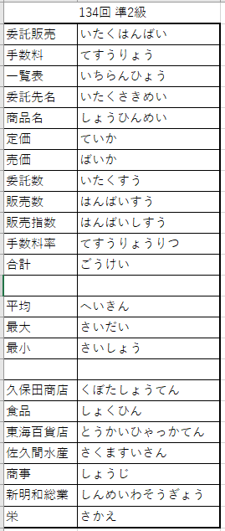
委託販売手数料一覧表
委ＣＯ | 委託先名 | 商ＣＯ | 商品名 | 定価 | 売価 | 委託数 | 販売数 | 販売指数 | 手数料率 | 手数料 | 商ＣＯ | 商品名 | 定価
103 | 東海百貨店 | 13 | 商品C | 2,840 | 2,414 | 427 | 367 | 86 | 11.3% | 100,110 | 11 | 商品A | 2,360
104 | ＭＫストア | 11 | 商品A | 2,360 | 2,006 | 506 | 440 | 87 | 12.8% | 112,977 | 12 | 商品B | 3,120
101 | 久保田商店 | 13 | 商品C | 2,840 | 2,414 | 432 | 381 | 89 | 11.3% | 103,929 | 13 | 商品C | 2,840
108 | スーパー栄 | 14 | 商品D | 3,000 | 2,700 | 489 | 436 | 90 | 11.3% | 133,023 | 14 | 商品D | 3,000
107 | 新明和総業 | 12 | 商品B | 3,120 | 2,808 | 378 | 343 | 91 | 11.3% | 108,835
102 | ヤマト食品 | 12 | 商品B | 3,120 | 2,808 | 402 | 369 | 92 | 12.8% | 132,627
106 | れいわ商事 | 11 | 商品A | 2,360 | 2,006 | 535 | 495 | 93 | 12.8% | 127,100
105 | 佐久間水産 | 14 | 商品D | 3,000 | 2,700 | 430 | 402 | 94 | 12.8% | 138,931

 | 合計 |  |  |  |  | 3,599 | 3,233 |  |  | 957,532

 | 委託数 | 販売数 | 手数料
平均 | 450 | 404 | ¥119,692
最大 | 535 | 495 | ¥138,931
最小 | 378 | 343 | ¥100,110

委託先別の手数料

2級
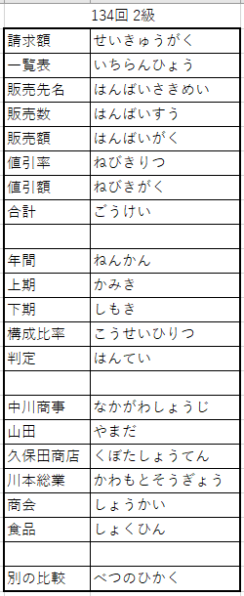
請求額一覧表（上期）
ＣＯ | 販売先名 | 販売数 | 販売額 | 値引率 | 値引額 | 請求額
101 | 中川商事 | 843 | 790,400 | 8.6% | 67,974 | 722,426
102 | 山田ストア | 716 | 587,300 | 7.3% | 42,872 | 544,428
103 | たかはし | 839 | 789,500 | 7.3% | 57,633 | 731,867
104 | 久保田商店 | 987 | 846,900 | 8.6% | 72,833 | 774,067
105 | 川本総業 | 805 | 620,800 | 7.3% | 45,318 | 575,482
106 | ヤマセ商会 | 703 | 663,100 | 7.3% | 48,406 | 614,694
107 | ＪＡＫ食品 | 850 | 789,200 | 8.6% | 67,871 | 721,329

 | 合計 | 5,743 | 5,087,200 |  | 402,907 | 4,684,293

請求額一覧表（下期）
ＣＯ | 販売先名 | 販売数 | 販売額 | 値引率 | 値引額 | 請求額
101 | 中川商事 | 856 | 752,600 | 8.6% | 64,723 | 687,877
102 | 山田ストア | 731 | 638,500 | 7.3% | 46,610 | 591,890
103 | たかはし | 827 | 760,200 | 7.3% | 55,494 | 704,706
104 | 久保田商店 | 985 | 881,700 | 8.6% | 75,826 | 805,874
105 | 川本総業 | 851 | 789,400 | 8.6% | 67,888 | 721,512
106 | ヤマセ商会 | 698 | 573,100 | 7.3% | 41,836 | 531,264
107 | ＪＡＫ食品 | 820 | 802,400 | 8.6% | 69,006 | 733,394

 | 合計 | 5,768 | 5,197,900 |  | 421,383 | 4,776,517

年間請求額一覧表
ＣＯ | 販売先名 | 上期 | 下期 | 年間 | ポイント | 構成比率 | 判定
106 | ヤマセ商会 | 614,694 | 531,264 | 1,145,958 | 30,941 | 12.1% | *
102 | 山田ストア | 544,428 | 591,890 | 1,136,318 | 30,681 | 12.0% | *
101 | 中川商事 | 722,426 | 687,877 | 1,410,303 | 38,079 | 14.9% | **
103 | たかはし | 731,867 | 704,706 | 1,436,573 | 38,788 | 15.2% | **
105 | 川本総業 | 575,482 | 721,512 | 1,296,994 | 35,019 | 13.7% | **
107 | ＪＡＫ食品 | 721,329 | 733,394 | 1,454,723 | 39,278 | 15.4% | ***
104 | 久保田商店 | 774,067 | 805,874 | 1,579,941 | 42,659 | 16.7% | ***

 | 合計 | 4,684,293 | 4,776,517 | 9,460,810 | 255,445

販売先別の比較

